Лист1
Школа | ГКОУ УР "Школа №256" |  | 2022-10-10
Перечень ресурсов раздела Питание
№ | Наименование | Адрес на сайте школы | Примечание
1 | Положение и приказ о создании комиссии по контролю качества питания с участием родителей | https://shkola256izhevsk-r18.gosweb.gosuslugi.ru/netcat_files/30/69/Polozhenie_o_roditel_skom_kontrole_za_organizatsiey_goryachego_pitaniya_obuchayuschihsya.pdf | Интернет-ссылка на файл на сайте школы
2 | Формы интерактивного взаимодействия с родителями
 | "Горячая линия" | 8 (3412) 37-13-28, sad-256@mail.ru | Телефон, е-мейл и т.п.
 | Чат |  | Интернет-ссылка
 | Форум |  | Интернет-ссылка
3 | Наличие лечебных/диетических меню
 | вид |  | Например: антиаллергенное, диабетическое, безлактозное и т.п.
 | ссылка на файл меню |  | Интернет-ссылка
 | вид
 | ссылка на файл меню |  | Интернет-ссылка
 | вид
 | ссылка на файл меню |  | Интернет-ссылка
 | вид
 | ссылка на файл меню |  | Интернет-ссылка
4 | Проведение регулярного анкетирования обучающихся и родителей по питанию
 | Ссылка на форму анкеты | https://shkola256izhevsk-r18.gosweb.gosuslugi.ru/netcat_files/30/69/Metodicheskie_rekomendatsii_ob_organizatsii_pitaniya.pdf | Интернет-ссылка
 | Файл с результатами |  | Ссылка на файл на сайте
5 | Наличие информации для родителей о здоровом питании, размещенной на сайте образовательной организации
 | Ссылка на страницу мероприятия на сайте | https://shkola256izhevsk-r18.gosweb.gosuslugi.ru/roditelyam-i-uchenikam/novosti/novosti-193_32.html | Интернет-ссылка
 | Файл с информационными материалами | https://shkola256izhevsk-r18.gosweb.gosuslugi.ru/netcat_files/47/2397/Pamyatka_dlya_roditeley_o_pravil_nom_pitanii_shkol_nikov.pdf | (буклет, брошюра, листовка и т.п.)
6 | Информация по результатам контрольных мероприятий с участием родителей.
 | Файл с результатами (актами) проверок | https://shkola256izhevsk-r18.gosweb.gosuslugi.ru/netcat_files/47/2397/Spravka_po_roditel_skomu_kontrolyu_za_organizatsiey_goryachego_pitaniya.pdf | Акты/протоколы проверок (не реже раза в месяц).Допустимы документы об участии родителей в регулярном бракераже блюд и сырья
 | Файл(ы) фото членов комиссии при проверке | 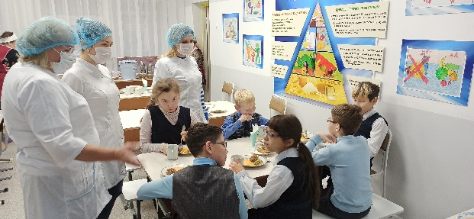 | Фото членов комиссии в школьной столовой при проверке (jpeg, png)
7 | Оценка количества пищевых отходов или объема несъедаемых блюд
 | 20 % и менее | + | Отметить "+" наиболее подходящий ответ
 | 30%
 | 40%
 | 50 % и более
 | Не ведется

